Worksheet
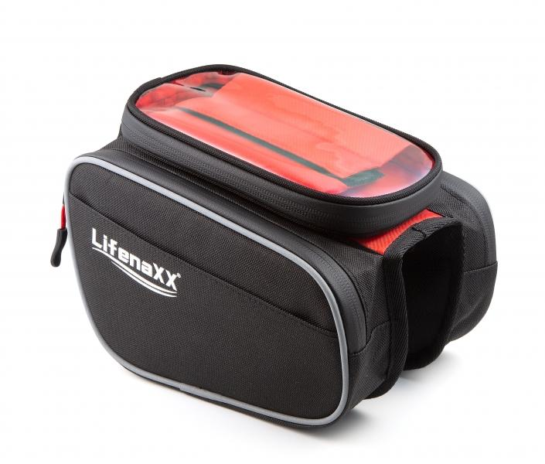
Lifenaxx Fahrradtasche LX-029

Artikelnummer | 4932 |  | VE | 25
EAN | 4260358128184 |  | Stück pro Palette | 660
Zollnummer | 42029211 |  | Lagen Pro Palette | 11

Abmessungen - Artikel
Länge(cm) | Breite(cm) | Höhe(cm) | Gewicht(g)
20 | 18 | 17 | 260

Abmessungen - Artikelverpackung
Länge(cm) | Breite(cm) | Höhe(cm) | Leergewicht(g) | Gewicht(g) Artikel+Verpackung
20 | 18 | 17 | 0 | 270

Abmessungen - VE Karton (Masterkarton)
Länge(cm) | Breite(cm) | Höhe(cm) | Gewicht(g)
35 | 23 | 15 | 1300

Verpackung - Bestandteile
Rest Zubehör (g) | Papier/Pappe (g) | Styropor (g) | Kunstst. Hohlkörper(g) | Kunstst. Folien(g) | Materialverbunde (g)
0 | 0 | 0 | 0 | 0 | 0

Weiterführende Informationen
Technaxx Reseller Portal

